HUONG_DAN_NGHIEP_VU
QUẢN LÝ BÁN HÀNG | KINH DOANH - KỸ THUẬT | VẬT TƯ | TÀI CHÍNH - KẾ TOÁN
Các quy định ban đầu | - Một Phiếu đề nghị xuất kho bán hàng tương ứng với một phiếu xuất kho thành phẩm và tương ứng với một khách hàng | - Không làm phiếu xuất kho thành phẩm khi không có Phiếu đề nghị xuất kho bán hàng, trừ các trường hợp: + Chuyển kho + Phí in chữ, phí sửa chữa lắp đặt …. + Mỡ Compund bôi cosse + Xử lý chênh kho theo tờ trình đã được duyệt
Bán hàng - Xuất hóa đơn | 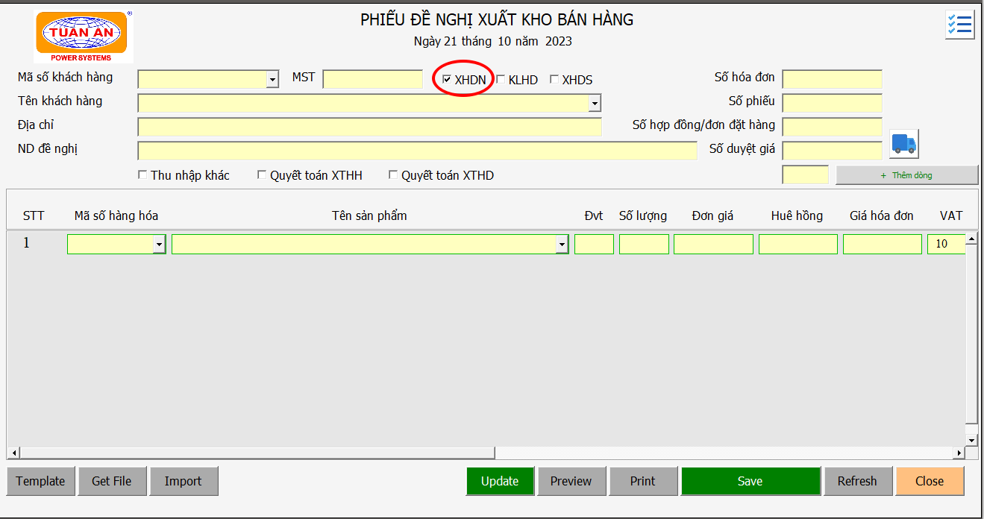 Kinh doanh nhập đầy đủ thông tin trên Phiếu Đề nghị xuất kho bán hàng | - Kế thừa từ Phiếu Đề nghị xuất kho bán hàng các thông tin: Mã hàng, số lượng - Làm Phiếu Xuất kho thành phẩm | - Kế thừa từ Phiếu Đề nghị xuất kho bán hàng các thông tin: Mã hàng, Tên hàng, số lượng, đơn giá hóa đơn - Xuất hóa đơn cho khách hàng - Cập nhật số hóa đơn theo phiếu đề nghị của KD
Bán hàng tại kho A và kho B | 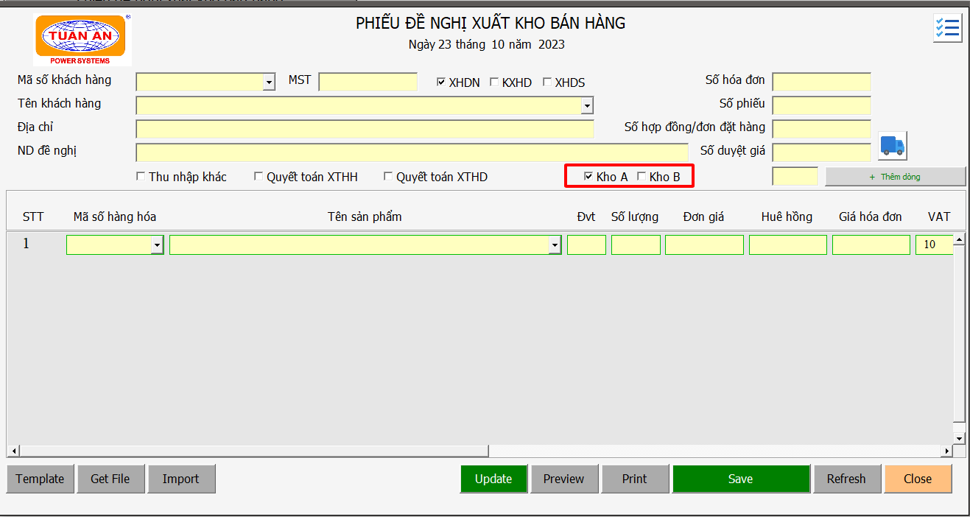 Kinh doanh nhập đầy đủ thông tin trên Phiếu Đề nghị xuất kho bán hàng (chọn check box tương ứng kho A hoặc kho B) | - Kế thừa từ Phiếu Đề nghị xuất kho bán hàng các thông tin: Mã hàng, số lượng - Làm Phiếu Xuất kho thành phẩm tương ứng với kho A hoặc kho B
Bán hàng - Không xuất hóa đơn | Kinh doanh Thực hiện giống Bán hàng - Xuất hóa đơn, và check vào ô KLHD để kế toán không xuất hóa đơn | - Kế thừa từ Phiếu Đề nghị xuất kho bán hàng các thông tin: Mã hàng, số lượng - Làm Phiếu Xuất kho thành phẩm | Không xuất hóa đơn
Bán hàng - Đề Nghị xuất hóa đơn sau | Kinh doanh: - Thực hiện giống Bán hàng - Xuất hóa đơn, và check vào ô XHDS để kế toán xuất hóa đơn và vật tư không xuất kho - Nội dung đề nghị khác: XHDS cho số phiếu nào - Theo quy chế 2023 (Trang 235): được xuất hóa đơn sau 30 ngày (Nghệ An 50 ngày), kể từ ngày bán hàng nhưng không được quá 31/12 | Không xuất kho | - Kế thừa từ Phiếu Đề nghị xuất kho bán hàng các thông tin: Mã hàng, Tên hàng, số lượng, đơn giá hóa đơn - Xuất hóa đơn cho khách hàng - Cập nhật số hóa đơn theo phiếu đề nghị của KD
Bán hàng - Khách trả hàng lại | Kinh doanh: - Tạo Phiếu Đề nghị xuất kho bán hàng mới, nhập âm số lượng để nhận lại hàng | - Kế thừa thông tin mã hàng và số lượng âm từ kinh doanh - Làm Phiếu xuất kho thành phẩm để nhận lại hàng (số lượng âm) | Điều chỉnh hóa đơn tương ứng
Bán hàng - Khách đổi hàng | Kinh doanh: - Nhận lại hàng: thực hiện giống Bán hàng - khách trả hàng lại - Đổi hàng mới cho khách: Tạo phiếu mới, số lượng dương, để đổi hàng cho khách | Trả lại hàng: - Kế thừa từ Phiếu Đề nghị xuất kho bán hàng các thông tin: mã hàng, số lượng âm - Làm phiếu xuất kho (số lượng âm) để nhận lại hàng Đổi lại hàng: - Kế thừa từ Phiếu Đề nghị xuất kho bán hàng các thông tin: mã hàng, số lượng dương - Làm phiếu xuất kho (số lượng dương) để đổi lại hàng cho khách | Điều chỉnh hóa đơn tương ứng
Bán hàng - Chậm luân chuyển | Kinh doanh - Thực hiện giống: - Bán hàng xuất hóa đơn - Bán hàng không xuất hóa đơn Phải check vào Check box thu nhập khác | Thực hiện giống: - Bán hàng xuất hóa đơn - Bán hàng không xuất hóa đơn | Thực hiện giống: - Bán hàng xuất hóa đơn - Bán hàng không xuất hóa đơn (Liên hệ nội bộ để thỏa thuận có xuất hóa đơn hay không)
Bán hàng - Nhờ bên khác ghi hộ | Kinh doanh - Thực hiện giống Bán hàng - Xuất hóa đơn (Đơn giá bán ghi nhận 100%) | Kế thừa các thông tin: Mã hàng, số lượng từ form kinh doanh ==> làm phiếu VTP… Xuất kho thành phẩm | Thực hiện giống: - Bán hàng xuất hóa đơn (thỏa thuận với kế toán đối tác nhằm xác định: có xuất hóa đơn không, và đơn giá xuất là bao nhiêu)
Bán hàng - Quyết toán XTHH | 1. Quyết toán hàng xuất trước: thực hiện giống XTHH - Quyết toán XTHH từng phần 2. Ghi nhận doanh thu: thực hiện giống Bán hàng - Xuất hóa đơn, và check vào ô quyết toán XTHH để vật tư không xuất kho nữa và kế toán xuất hóa đơn | 1. Quyết toán hàng xuất trước: tiếp nhận Phiếu đề nghị quyết toán XTHH của kinh doanh, thực hiện quyết toán XTHH trên phần mềm và scan Phiếu đề nghị quyết toán XTHH cho thủ kho nhận hàng (nếu có) 2. Ghi nhận doanh thu: kế thừa mã hàng và số lượng từ Phiếu Đề nghị xuất kho bán hàng, lập phiếu xuất kho thành phẩm nhưng không đi hàng nữa | - Kế thừa từ Phiếu Đề nghị xuất kho bán hàng các thông tin: Mã hàng, Tên hàng, số lượng, đơn giá hóa đơn - Xuất hóa đơn cho khách hàng - Cập nhật số hóa đơn theo phiếu đề nghị của KD
Bán hàng - Quyết toán XTHĐ | Kinh doanh - Thực hiện giống Bán hàng - không Xuất hóa đơn, và check vào ô quyết toán XTHĐ để Kế toán không xuất hóa đơn | - Kế thừa từ Phiếu Đề nghị xuất kho bán hàng các thông tin: Mã hàng, số lượng - Làm Phiếu Xuất kho thành phẩm | Không xuất hóa đơn
Bán hàng - Thu 2% xử lý kho kế toán
Bán hàng - Xuất bỏ mẫu | Kỹ thuật: lập tờ trình xuất bỏ mẫu |  | Làm phiếu xuất bỏ mẫu - Mã khách hàng: xuất bỏ mẫu
Đối chiếu công nợ khách hàng
QUẢN LÝ XUẤT TRƯỚC HH | KINH DOANH | VẬT TƯ | TÀI CHÍNH - KẾ TOÁN
XTHH - Cho mượn hàng nội bộ
XTHH - Nhận lại hàng cho mượn nội bộ
XTHH - Xuất hàng đi thử nghiệm
XTHH - Xuất mẫu
XTHH - Quyết toán xuất mẫu
XTHH - Xuất trước hàng hóa
XTHH - Quyết toán XTHH từng phần
QUẢN LÝ XUẤT TRƯỚC HĐ | KINH DOANH | VẬT TƯ | TÀI CHÍNH - KẾ TOÁN
XTHĐ - Xuất trước hóa đơn
XTHĐ - Quyết toán xuất trước hóa đơn
GHI HỘ | KINH DOANH | VẬT TƯ | TÀI CHÍNH - KẾ TOÁN
Bán hàng - Nhận ghi hộ cho bên khác

